Tonos
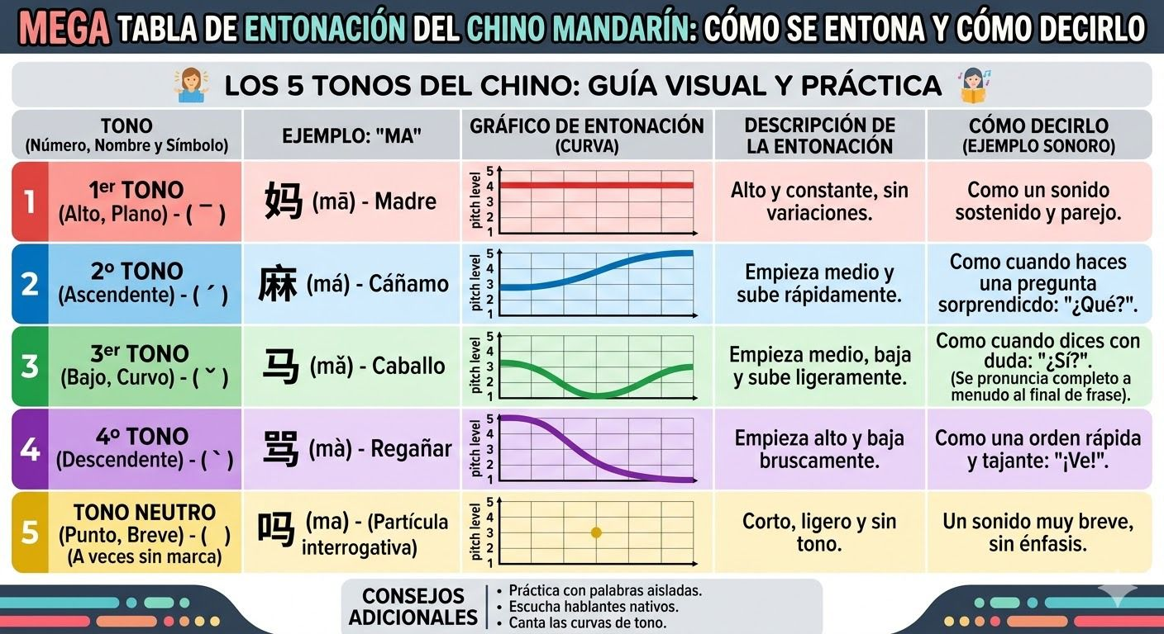
Tono | N° | Marca | Descripción | Ejemplo Pinyin | Pronunciación Aprox. | Español | Frase Conocida
1° Tono | 1 | ā | Alto y plano, como cantar una nota sostenida | Mā | Ma (plano, largo) | Mamá | māma (妈妈) = mamá
2° Tono | 2 | á | Sube, como cuando preguntás "¿Ah?" | Má | Ma (subiendo) | Cáñamo | —
3° Tono | 3 | ǎ | Baja primero y luego sube (forma de U) | Mǎ | Ma (baja-sube) | Caballo | Nǐ hǎo
4° Tono | 4 | à | Cae fuerte, como dando una orden | Mà | Ma (bajando fuerte) | Insultar / Regañar | Zàijiàn
Tono Neutro | 0 | a | Corto y suave, sin acento ni énfasis | ma | ma (rápido, débil) | Partícula interrogativa | Nǐ hǎo ma?

⚠️ REGLA — 3° + 3° Tono: |  |  | Cuando dos 3° tonos van seguidos, el primero se pronuncia como 2° tono. | Nǐ hǎo | → se dice "Ní hǎo"

